Rol
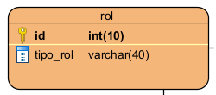
Rol - 3FN
id | tipo_rol
1 | administrador
2 | bodeguero
3 | vendedor
4 | cliente
5 | usuario

Usuario
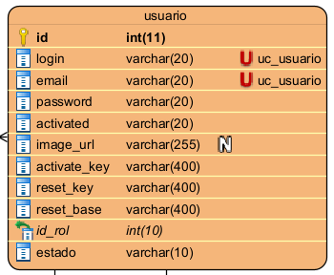
Usuario - 3FN
id | login | email | password | activated | image_url | activate_key | reset_key | reset_base | id_rol | estado
1 | mgk16 | manorpe@gmil.com | 32132 | activo | NULL | jklasjdlk | jdsakjd | kjdla | 3 | activo
2 | hoyu | edble@otk.com | 7832947 | activo | NULL | jjxlkcv | wjrlkr | wkljerw | 1 | activo
3 | jliagmzr | ajskd@gmil.com | 893021 | activo | NULL | jdlejklnm | mvklfd | owuerk | 5 | activo
4 | jhrwrld | jncdk@htm.com | 809324 | activo | NULL | jdkald | cmkdslia | mkosdl | 5 | activo

Proveedores
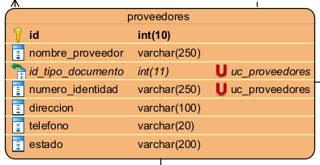
Proveedores - 3FN
id | nombre_proveedor | id_tipo_documento | numero_identidad | direccion | telefono | estado
1 | empresa nn | 4 | 78321791 | cll blue 123 | 732981 | activo
2 | senior x | 1 | 832919 | cra red 456 | 24397398 | activo
3 | distrib partes | 4 | 8320849 | trvs green 789 | 7329849 | inactivo

Tallas
Tallas - 3FN
id | talla
1 | S
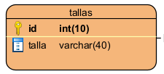
2 | M
3 | L
4 | XL
5 | 13T
6 | 15T
7 | 18T
8 | 50mm
9 | 70mm
10 | 90mm

Medidas
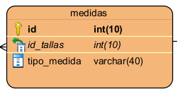
Medidas -
id | id_tallas | tipo_medida
1 | 1 | tallaje
2 | 2 | tallaje
3 | 3 | tallaje
4 | 4 | tallaje
5 | 5 | dientes
6 | 6 | dientes
7 | 7 | dientes
8 | 8 | milimetros
9 | 9 | milimetros
10 | 10 | milimetros

Productos
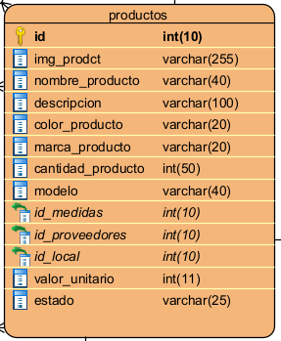
Productos - 3FN
id | img_prodct | nombre_producto | descripcion | color_producto | marca_producto | cantidad_producto | modelo | id_medidas | id_proveedores | id_local | valor_unitario | estado
1 | fdsd | frame set | jakdla | blanco | ontrail | 5 | 67 | 2 | 1 | 3 | 300000 | en stock
2 | vsvsd | frame set | jdlksajda | negro | gw brooklyn | 7 | 88 | 3 | 2 | 1 | 400000 | en stock
3 | sfedf | potencia | jakdsljnca | plateado | gw | 0 | 35 | 10 | 2 | 1 | 90000 | agotado

Locales
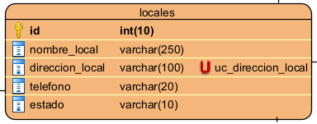
Locales - 3FN
id | nombre_local | direccion_local | telefono | estado
1 | nombre1 | cll yellow 321 | 234242 | activo
2 | nombre2 | cra cyan 654 | 4254365 | inactivo
3 | nombre3 | trvs magnt 987 | 857349 | activo

Clientes
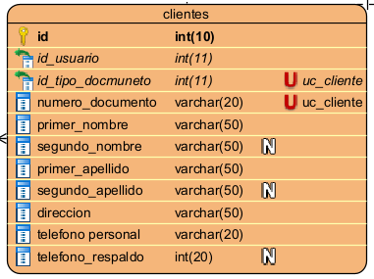
Clientes - 3FN
id | id_usuario | id_tipo_docmuneto | numero_documento | primer_nombre | segundo_nombre | primer_apellido | segundo_apellido | direccion | telefono personal | telefono_respaldo
1 | 4 | 1 | 8309192 | jharol | NULL | meza | NULL | cll brown 67 | 8930248 | NULL
2 | 3 | 1 | 8403291 | jhair | NULL | sarmiento | NULL | cra bee 88 | 7987990 | 4657878
3 | 1 | 1 | 8092480 | felipe | NULL | perez | NULL | trvs 89 #2 | 80128301 | NULL

Pedidos
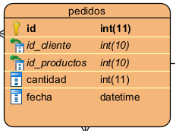
Pedidos - 3FN
id | id_cliente | id_productos | cantidad | fecha
1 | 2 | 1 | 1 | 3/20/26
2 | 1 | 2 | 3 | 3/21/26
3 | 3 | 1 | 2 | 3/21/26
4 | 1 | 1 | 1 | 3/21/26

Facturas
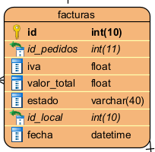
Facturas - 3FN
id | id_pedidos | iva | valor_total | estado | id_local | fecha
1 | 3 | 0.19 | 714000 | activo | 3 | 3/22/26
2 | 1 | 0.05 | 315000 | activo | 1 | 3/22/26
3 | 2 | 0 | 1200000 | anulado | 1 | 3/22/26
4 | 4 | 0 | 100000 | activo | 3 | 3/23/26

Compras
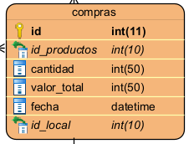
Compras - 3FN
id | id_productos | cantidad | valor_total | fecha | id_local
1 | 3 | 100 | 9000000 | 3/21/26 | 1
2 | 1 | 10 | 3000000 | 3/22/26 | 3
3 | 2 | 5 | 2000000 | 3/22/26 | 3

